ศทบ.1
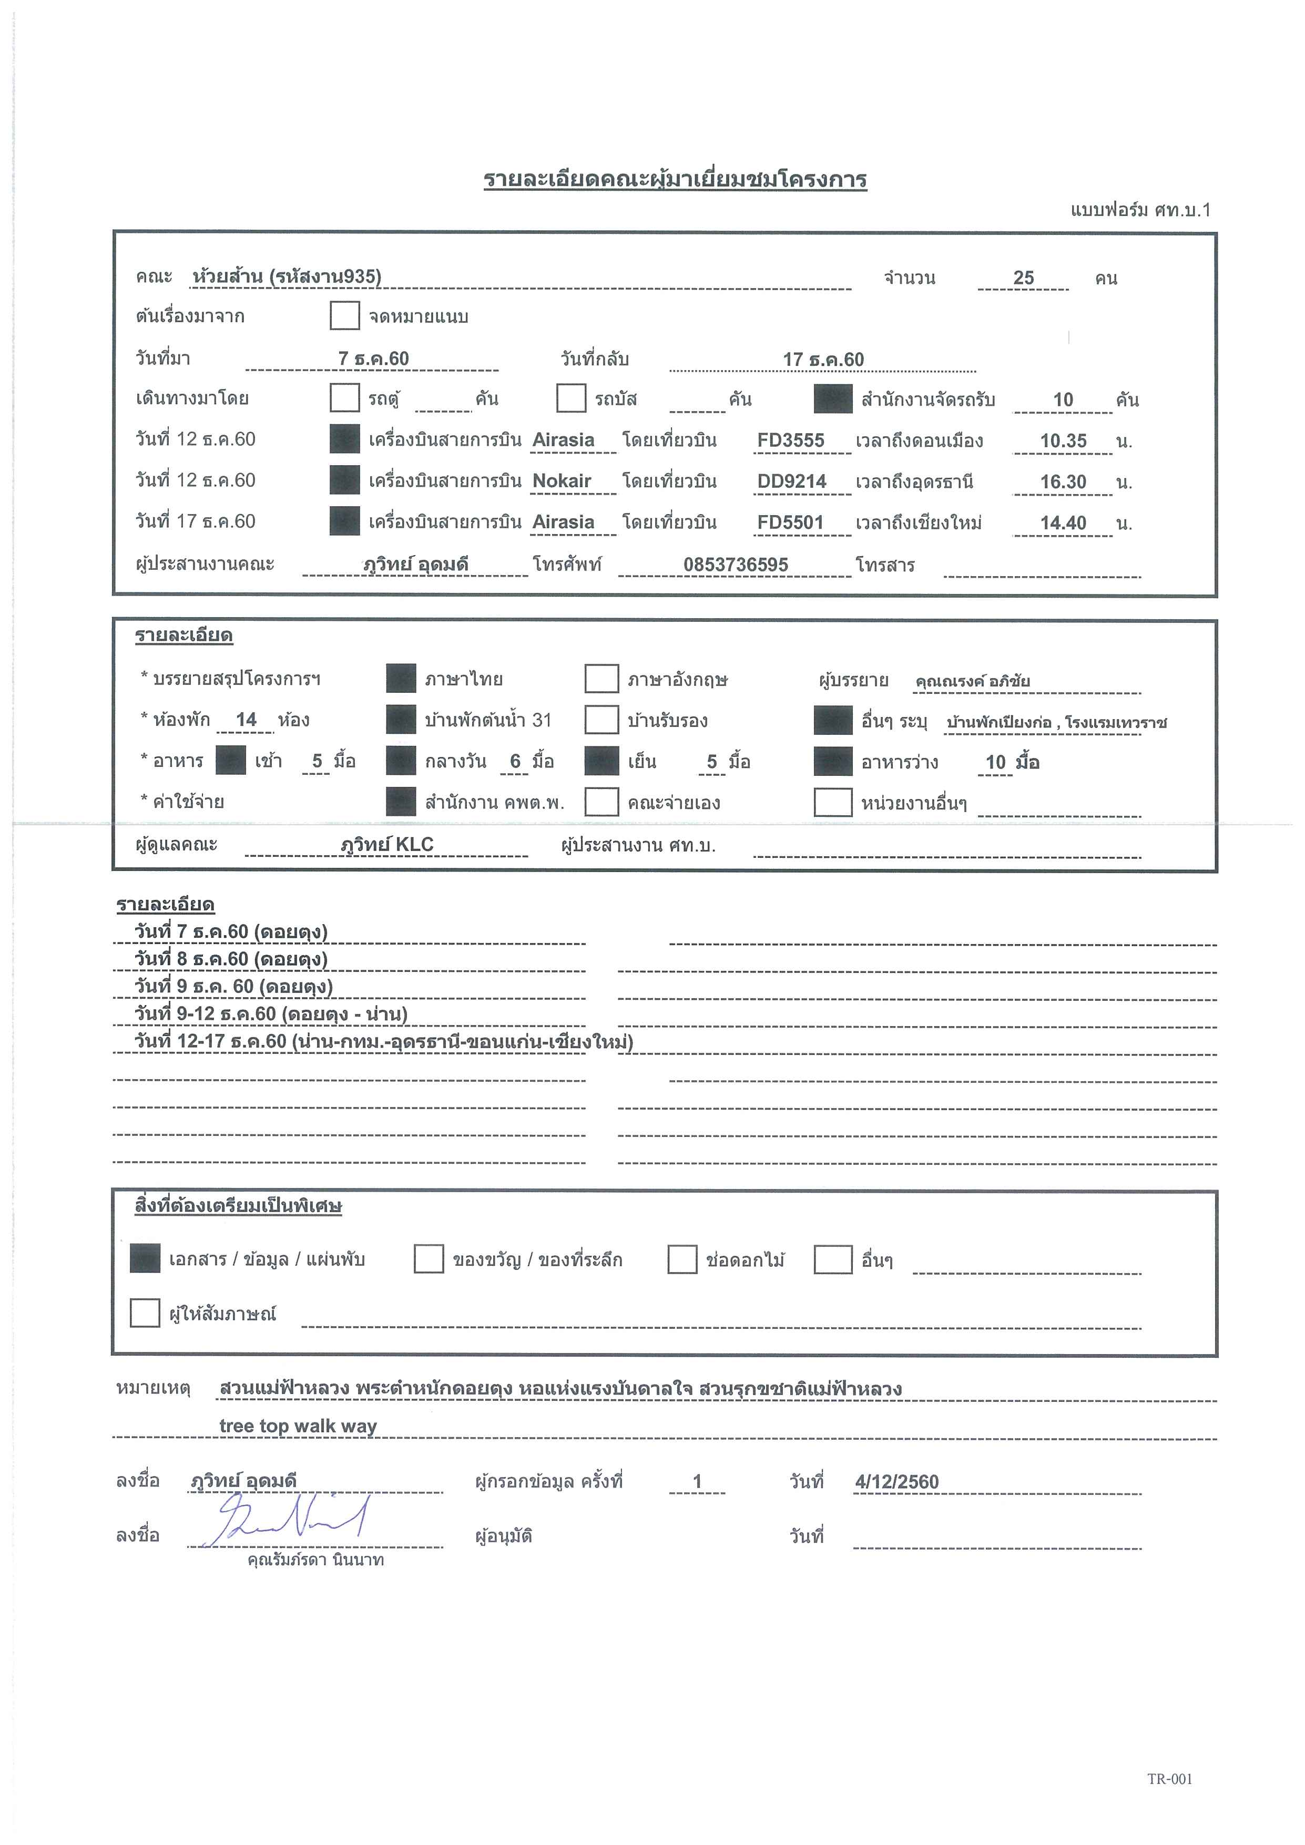

กำหนดการ
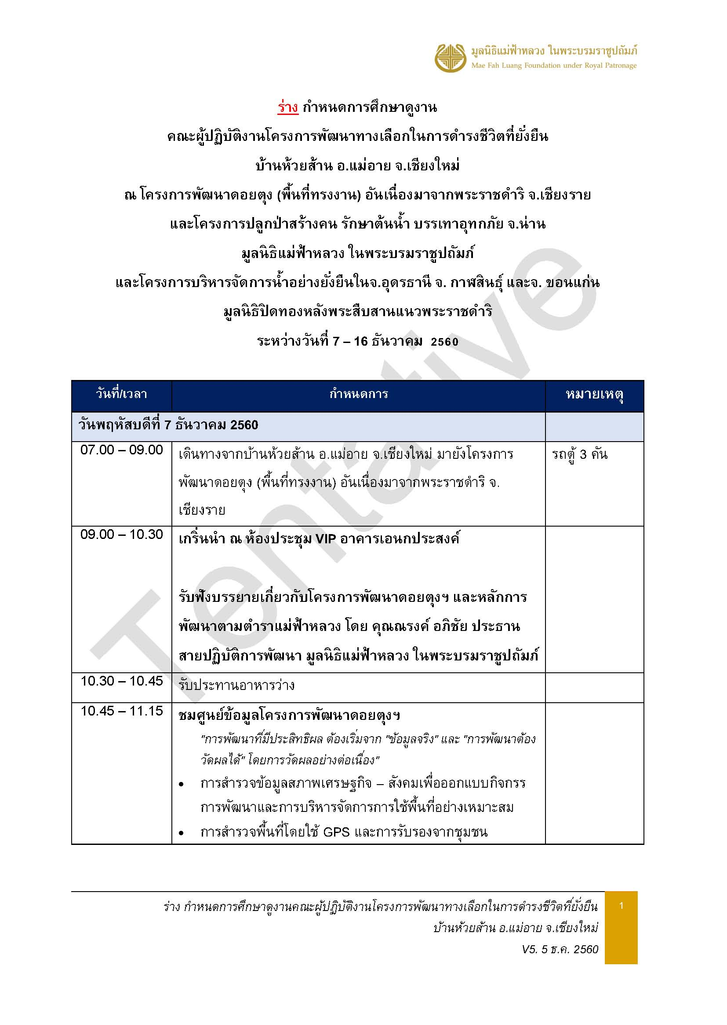

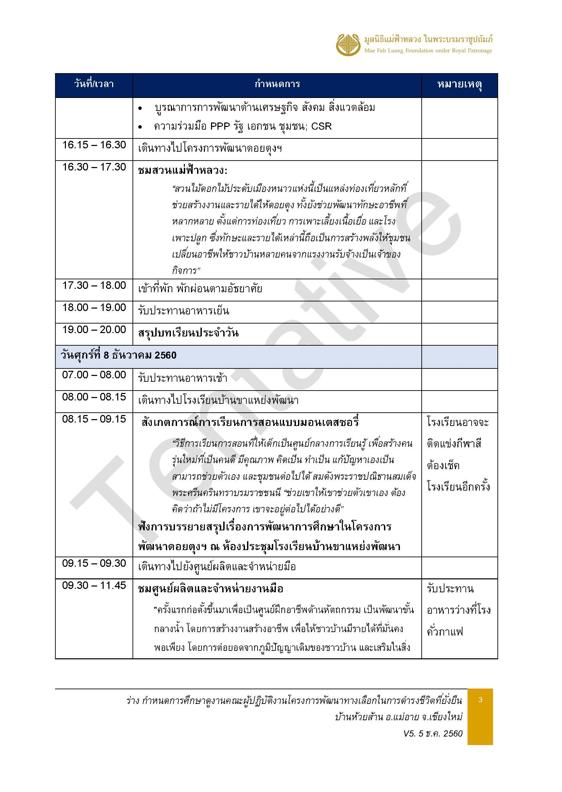
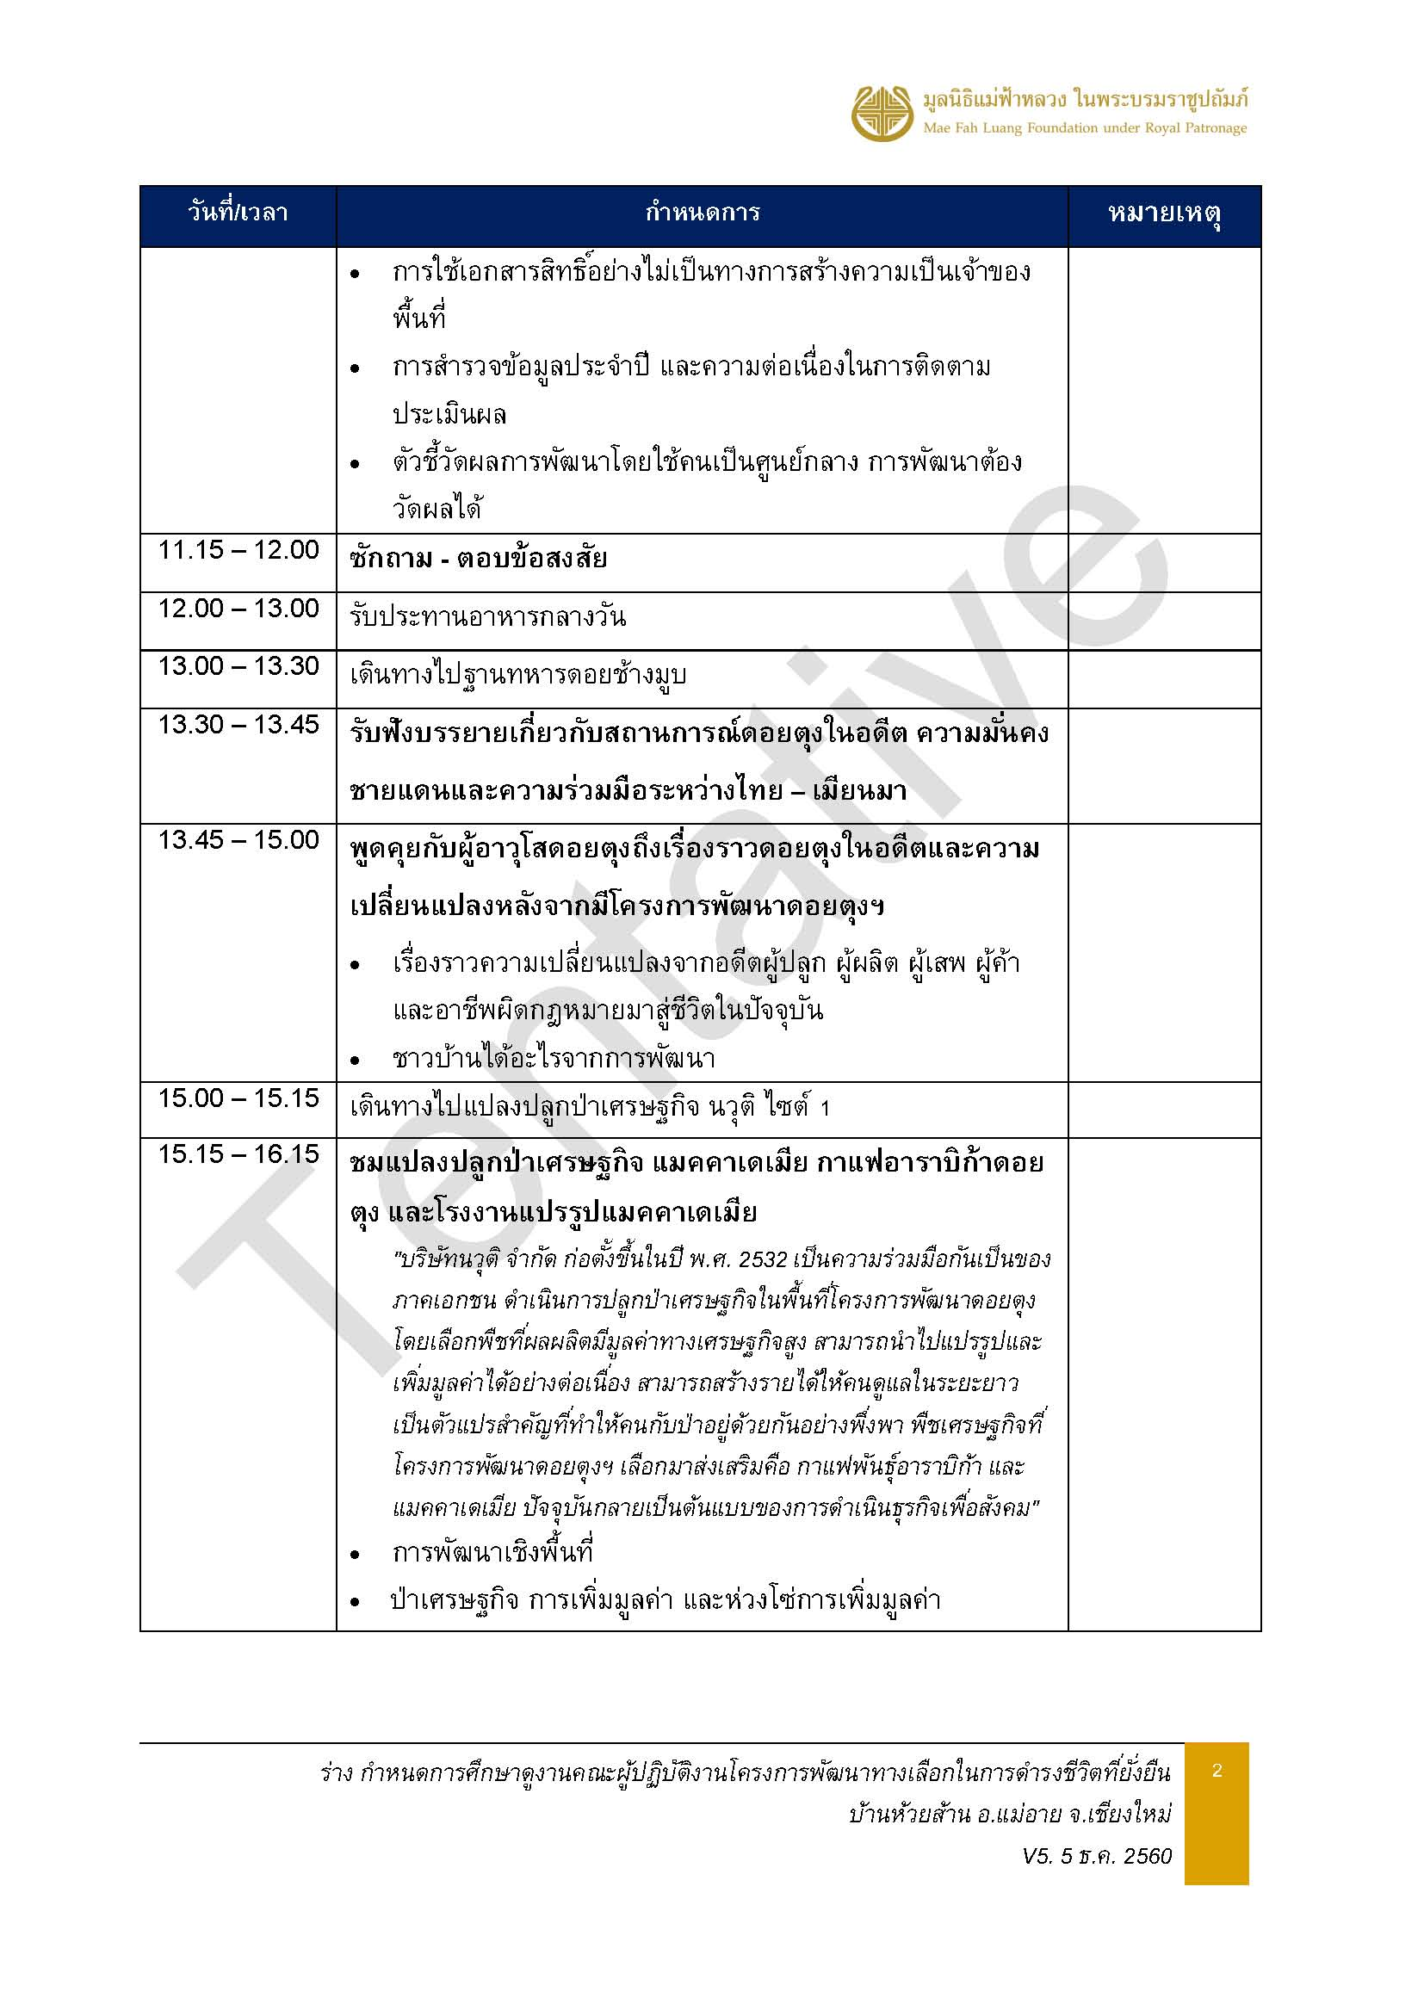
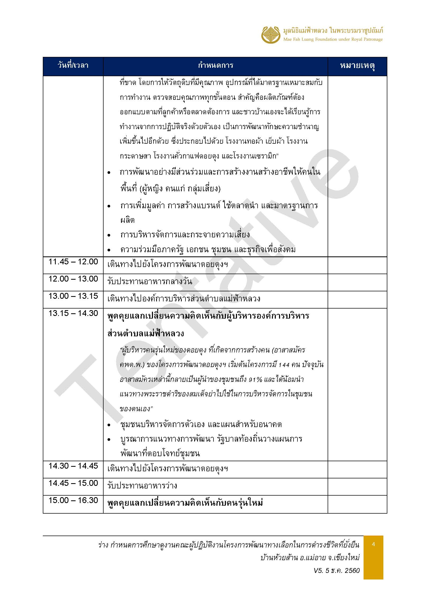
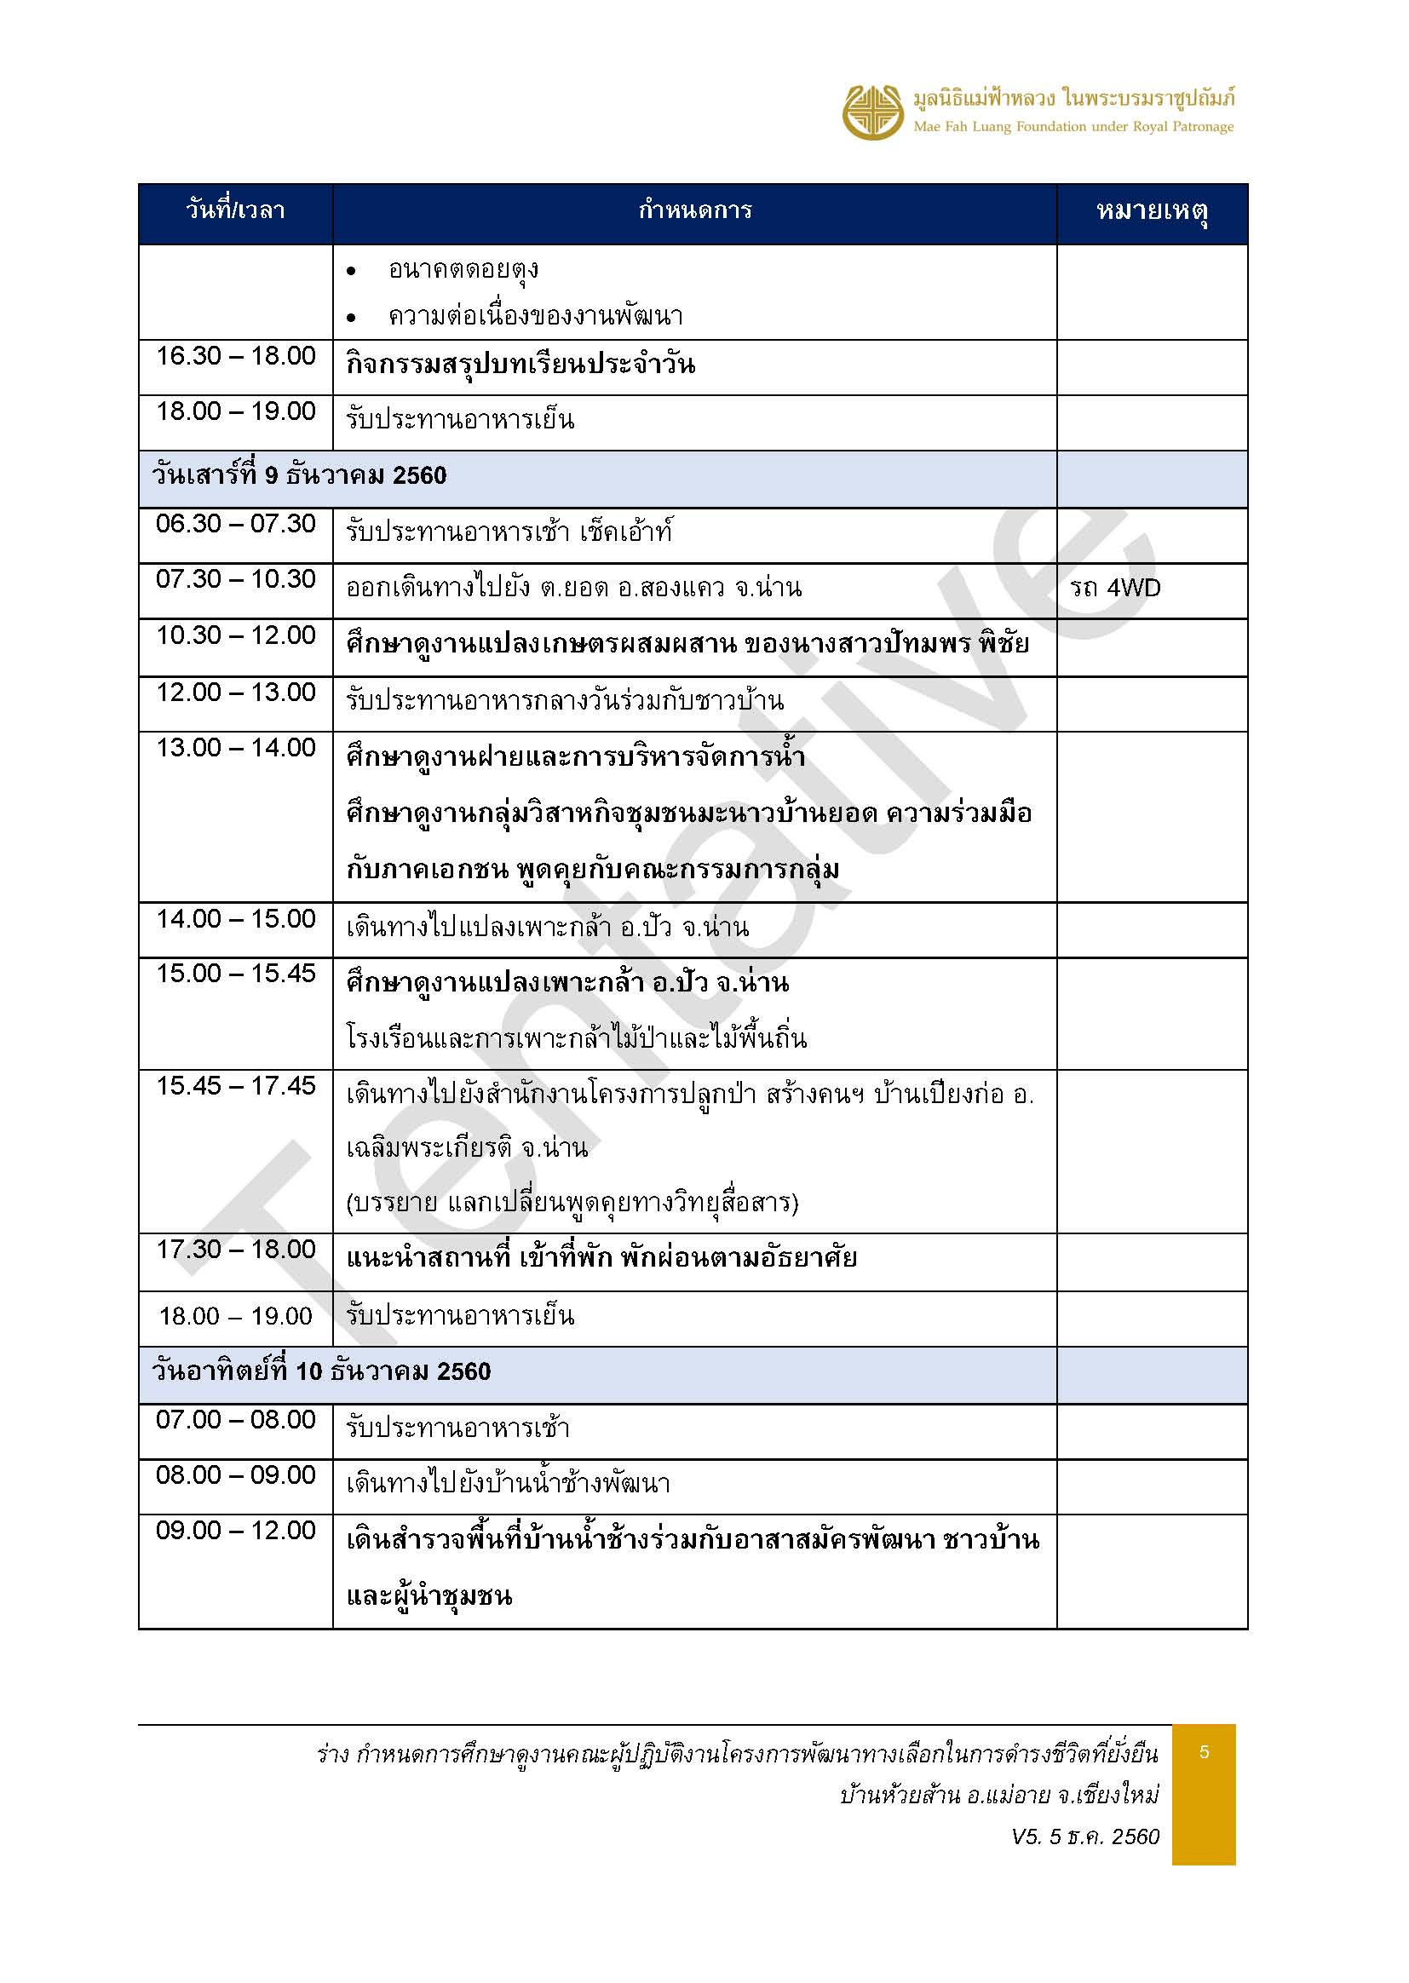

ห้องประชุม VIP
โต๊ะเสริมศูนย์ข้อมูล
โต๊ะเสริมตอนคุยกับเยาวชน
ฟริปชาร์จ 1
ฟริปชาร์จ 2
โต๊ะขาว เสริม 1
1
14
โต๊ะกลาง
โต๊ะขาว เสริม 3
17
2
9

15
18
3
10

โต๊ะขาว เสริม 2
4
11
12
โต๊ะขาว เสริม 4
19
16
5

17
6
13
20

7
8

IT
โซฟา

